关系图
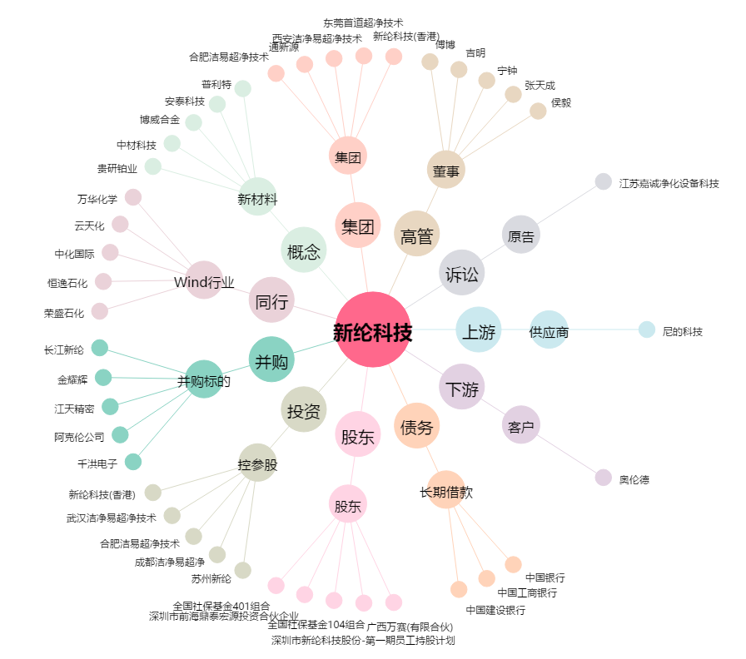
新纶科技[002341.SZ] - 关系概览图

